주식
한국투자증권 | 매매수수료 | https://securities.koreainvestment.com/main/bond/research/_static/TF03ca050000.jsp
 | 협의수수료 | https://securities.koreainvestment.com/main/customer/guide/_static/TF04ae010000_pop.jsp
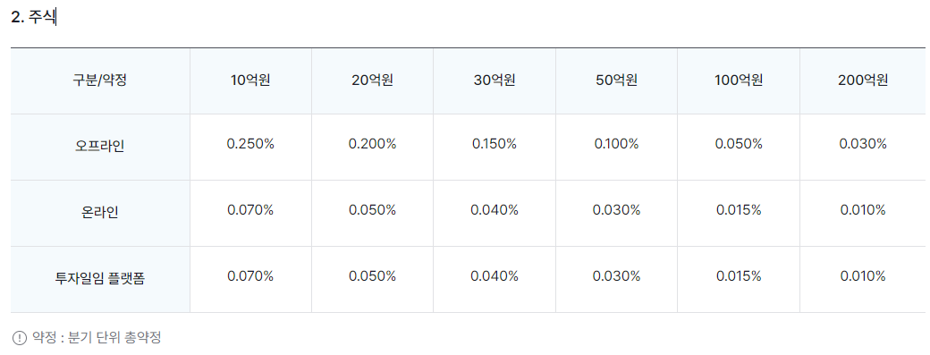

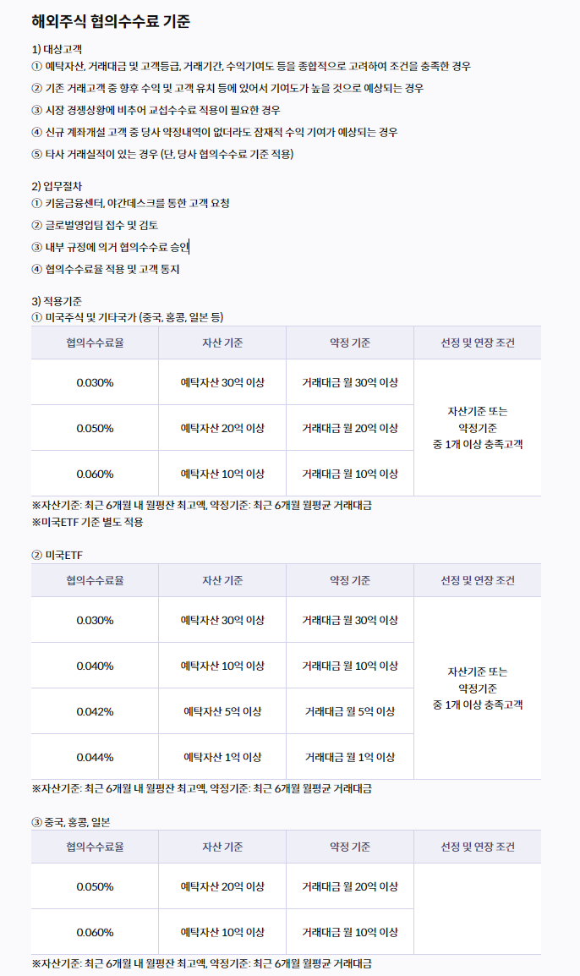
키움증권 | 매매수수료 | https://www3.kiwoom.com/h/help/fee/VHelpFoFeeView?dummyVal=0
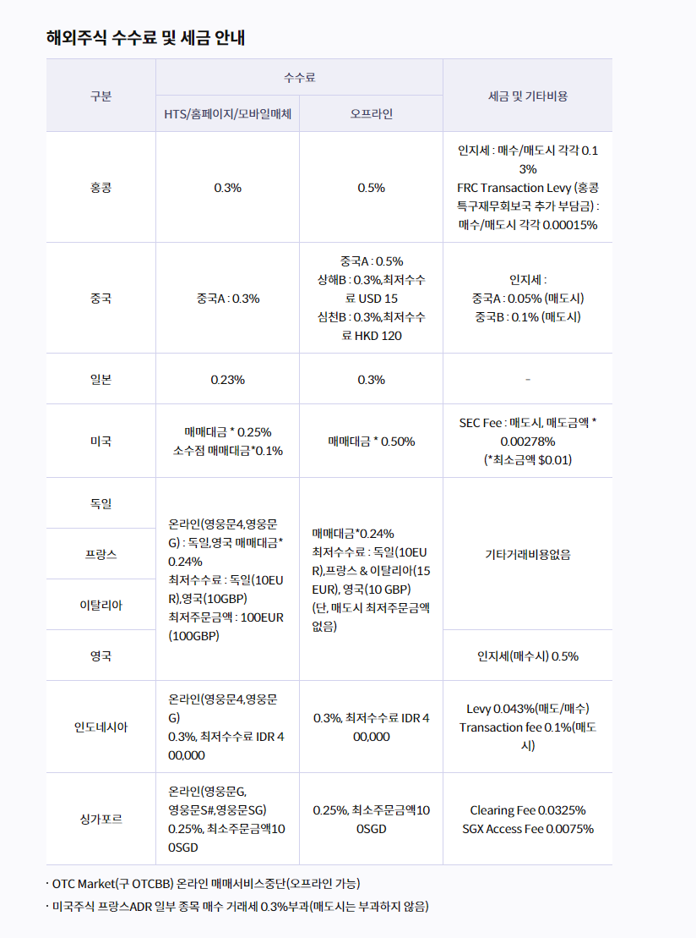

LS증권 | 수수료 | https://www.ls-sec.co.kr/

